Лист1
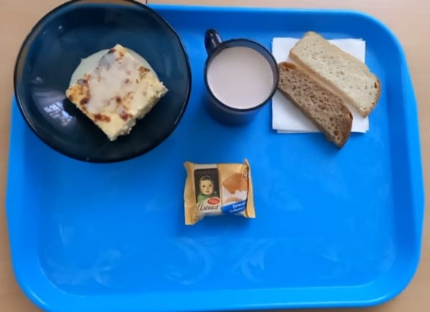
 | МБОУ ООШ №25 имени В.В.Буракова станицы Баракаевской |  |  | Отд./корп |  |  |  | День | 22.11.2021г

Прием пищи | Раздел | № рец. | Блюдо | Выход, г | Цена | Калорийность | Белки | Жиры | Углеводы

5-9 классы | Закуска |  | Пудинг из творога(запеченный) | 200 |  | 336.40 | 15.60 | 17.40 | 14.85
 |  | 327 | Молоко сгущенное | 20 |  | 38.70 | 1.13 | 0.00 | 8.54
 | Напиток | 496 | Чай с сахаром | 200 |  | 117.78 | 4.07 | 3.50 | 17.50
 | хлеб | 109 | Хлеб ржаной | 30 |  | 138.32 | 3.87 | 0.35 | 28.89
 | Хлеб |  | Хлеб пшеничный | 33 |  | 141.20 | 4.05 | 0.52 | 30.09
 |  |  |  |  | 76.1р. | 772.40 | 28.72 | 21.77 | 99.87
Завтрак | Закуска |  | Пудинг из творога(запеченный) | 200 |  | 336.40 | 15.60 | 17.40 | 14.85
сотрудники |  | 481 | Молоко сгущенное | 20 |  | 38.70 | 1.13 | 0.00 | 8.54
 | Напиток | 496 | Чай с сахаром | 200 |  | 117.78 | 4.07 | 3.50 | 17.50
 | Хлеб | 109 | Хлеб ржаной | 30 |  | 139.32 | 3.87 | 0.35 | 29.89
 | Хлеб | 108 | Хлеб пшеничный | 33 |  | 141.20 | 4.05 | 0.52 | 30.09
 |  |  |  |  | 76.1р. | 773.40 | 28.72 | 21.77 | 100.87

